Hoja1
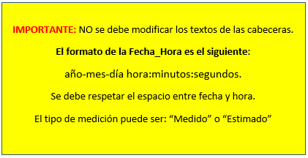
Qefluente | Fecha_Hora | Tipo_de_Medicion
4.5 | 2022-08-16 12:00:00 | Medido
5.2 | 2022-08-16 12:00:00 | Estimado

